Plan1
CLASSE E OBJETO | CLASSE E OBJETO
O que é uma Classe em POO? | Classe: é a representação das características e comportamentos de um determinado objeto. Em palavras mais simples, uma Classe é a descrição do que um objeto possuí e de como ele atua. Por isso as Classes em POO são formadas por 3 áreas identificadoras: - Nome da Classe: sempre vai ao topo da Classe e é usada para identificá-la; - Propriedades: ou Atributos, definem características que o objeto têm; - Métodos: que são os comportamentos que o objeto pode ter; É por através das classes que geramos as Instâncias, que são derivações do mesmo objeto.
O que é um Objeto em POO? | Objeto: são elementos da vida real de onde podemos retirar características e comportamentos, é por através dos Objetos que somos capazes de gerar as nossas Classes. Todo objeto possuí: - Identidade: um nome que identifique o objeto, geralmente é esse identificador que usamos para dar nome as Classes; - Estado: características atuais que o definem, usamos para gerar dados sobre os atributos da Classe; - Comportamento: ações que o objeto faz ou que podemos fazer com ele, que serão usados para gerar os métodos da Classe;
O que é um Diagrama de Classes? | O Diagrama de Classes é uma ferramenta que utilizamos para facilitar o projeto de uma aplicação em POO. Por através desse diagrama conseguimos visualizar com facilidade os elementos de uma Classe e seus relacionamentos com outras Classes. Para isso usamos as ferramentas UML (Unified Modeling Language) que representam as nossas Classes, Atributos e Métodos.
Como uma Classe é representada num Diagrama de Classes? | 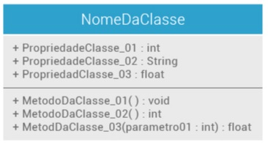 - Classes: Representada pelo Retângulo, seu nome fica posicionado num container no topo do retângulo, por convenção as classes devem ser CamelCase; - Atributos: Ficam posicionados no container abaixo do nome da Classe, por convenção os atributos são escritos em letra minúscula; - Métodos: Ficam posicionados no container mais baixo do retângulo, por convenção são escritos em letra minúscula e ao final sempre teremos os parênteses representando a entrada de argumentos dos métodos;
- reservada para a questão acima -
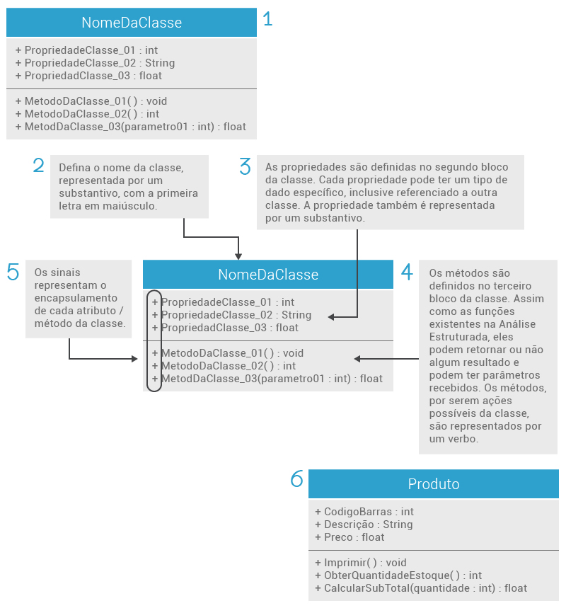
Como seria o passo a passo da criação de uma Classe por através do Diagrama de Classe?
- reservada para a questão acima -
- reservada para a questão acima -
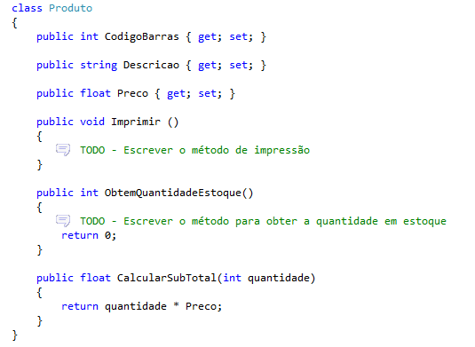
Ilustre como ficaria a Classe acima repassada para o Algoritmo
- reservada para a questão acima -
CLASSE E OBJETO | CLASSE E OBJETO
Ilustre as Instâncias que poderão ser formadas á partir da Classe acima | 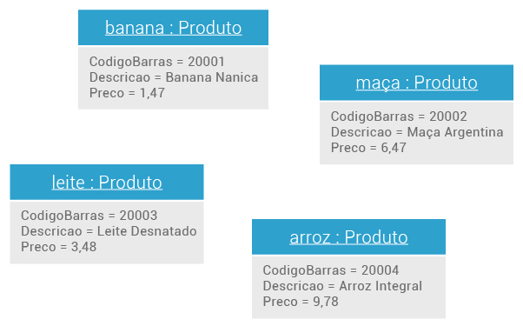
- reservada para a questão acima -

